Sheet1

جهــــــاز التخطيــــط والإحصـــــاء
Planning and Statistics Authority

النشرة السنوية لإحصاءات الخدمات الاجتماعية والشخصية
THE ANNUAL BULLETIN OF SOCIAL AND PERSONAL SERVICES STATISTICS
2020

العدد الثلاثــــون
30th Issue

Frst
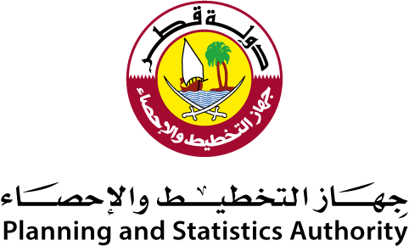

 | النشرة السنوية لإحصاءات الخدمات الاجتماعية والشخصية The Annual Bulletin of Social and Personal Services Statistics 2020

العدد 30 30th Issue

Preface

Preface
Planning & Statistics Authority is pleased to present the annual bulletin of its series of bulletins within the framework of the Statistics Authority ambitious and balanced plan in providing and developing Economic Statistics.XXXXXXXXXXXXXXXXXXXXXXXXX |  | يسرجهازالتخطيط والإحصاء أن يقدم هذا العدد من النشرة السنوية ضمن سلسلة نشراتها التخصصية المختلفة، وذلك في إطار خطة الجهازالطموحة والمتوازنة في توفير وتطوير الإحصاءات الإقتصادية.
The Authority has the pleasure to express its gratitude to heads of corporations and companies for their cooperation and contribution in accomplishing this bulletin.XXX |  | كما يسر الجهاز أن يتقدم بالشكر الجزيل لمسؤولي المنشآت من مؤسسات وشركات لتعاونهم ومساهمتهم في إصدار هذه النشرة.
The Authority welcomes any remarks and suggestions that could improve contents of this bulletin. |  | ويرحب الجهاز بأية ملاحظات وإقتراحات من شأنها تحسين مضمون هذه النشرة.
And Allah grants success |  | والله ولي التوفيق،،،
 | Dr.Saleh Bin Mohammed Al-Nabit President , Planning and Statistics Authority | د. صالح بن محمد النابت رئيس جهاز التخطيط والإحصاء

